EVALUACION2
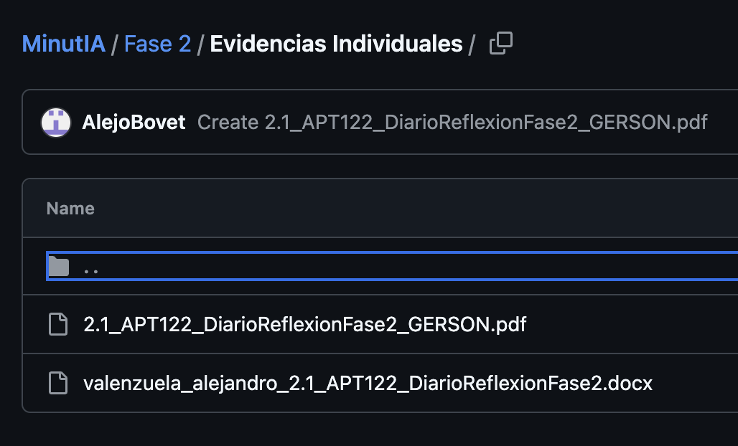

 |  | 100%
 | INTEGRANTES | GRUPAL
1 | Alejandro Valenzuela | 5.1
2 | Gerson Figelist | 5.1
3 | Diego Meynard | 5.1

GRUPAL |  | Nivel de Logro | NIVELES DE LOGRO Y PUNTAJES
 | Aspectos a Evaluar |  | Completamente logrado |  | Logrado |  | Logro Incipiente |  | No logrado
 | 1. Propone ajustes al Proyecto APT considerando dificultades, facilitadores y retroalimentación. | Completamente logrado | X | 10
 | 2. Aplica una metodología que permite el logro de los objetivos propuestos, de acuerdo a los estándares de la disciplina. | Completamente logrado | X | 10
 | 3. Genera evidencias que dan cuenta del avance del Proyecto APT en relación a documentación, programación y almacenamiento de datos , de acuerdo a lo planificado por el equipo y que cumpla con estándares de desarrollo de la industria | Logrado |  |  | X | 15
 | 4. Utiliza de manera precisa el lenguaje técnico en los entregables de acuerdo con lo requerido por la disciplina. | Logrado |  |  | X | 3
 | 5. Utiliza reglas de redacción, ortografía (literal, puntual, acentual) y las normas para citas y referencias. | Completamente logrado | X | 5
 | 6. Entrega la documentación y evidencias requerida por la asignatura de acuerdo a la estrucutra y nombres solicitados, guardando todas las evidencias de avances en Git | Logrado |  |  | X | 12
 | 7.- Generan evidencias claras dentro del repositorio del aporte de cada uno de los integrantes del equipo que permitan identificar la equidad en el trabajo y la participación de cada estudiante. | Logrado |  |  | X | 9
 | 8. Demuestra un trabajo en equipo en donde todos los miembros del equipo expresan con fluidez el conocimiento del tema expuesto y participan de las actividades planificadas en el proyecto | Completamente logrado | X | 10
 | Puntaje | 74 |  | 35 |  | 39 |  | 0 |  | 0
 | Nota | 5.1
 |  |  | X

 | PPT
 | Colocar los Roles en base a Scrum
 | Presentar más rápido el slide 1
 | Mejorar los objetivos
 | Mejorar alance
 | Scrum y Cronograma
 | Arq. En qué corre el sistema
 | Que se vea al modelo
 | Dispensa??
 | APP
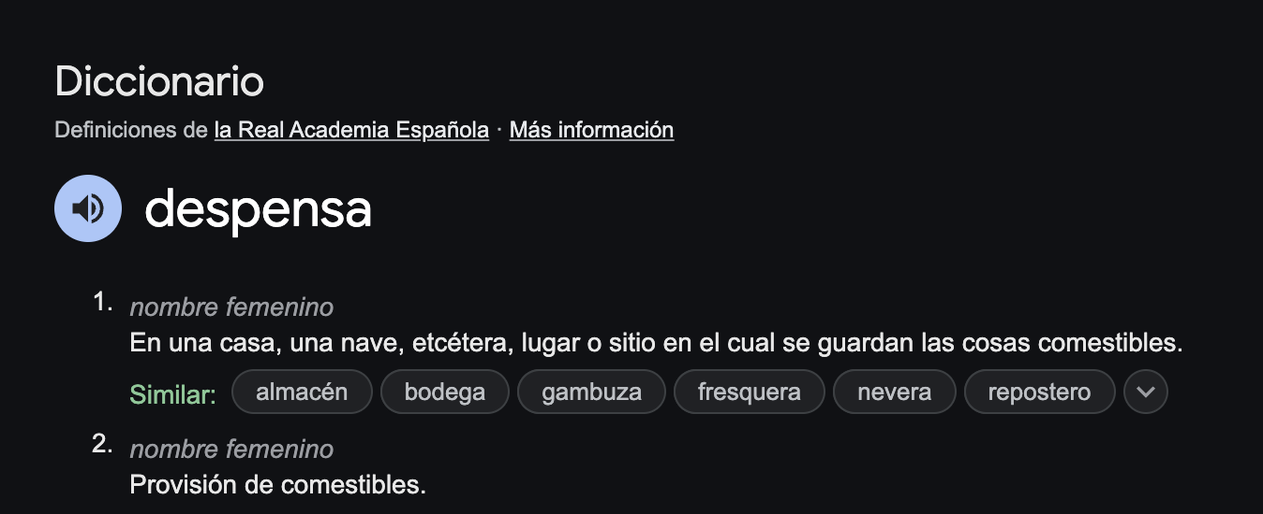
 | Nombre de la Minuta con fecha
 | Típo de comida
 | Galletas Capuchinas?

 | No me dieron acceso al JIRA

